Exploratorio Sprint 3
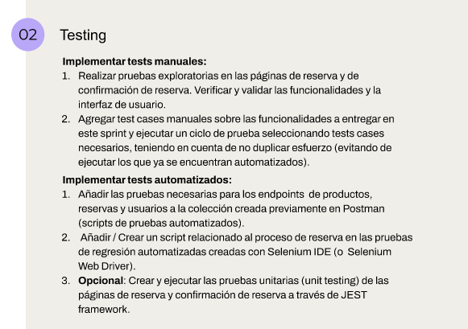
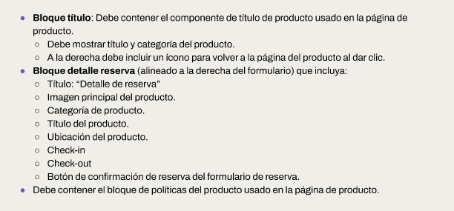
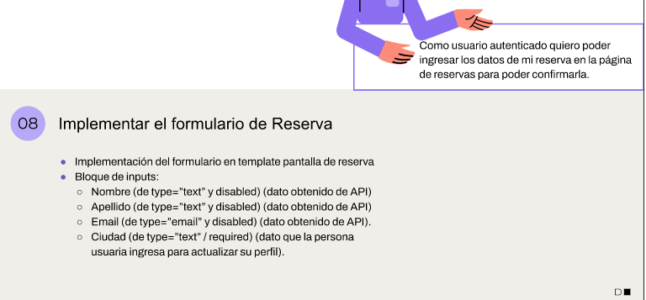
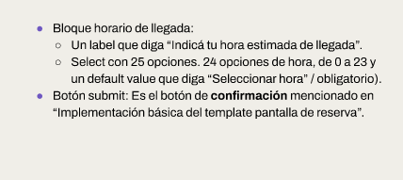
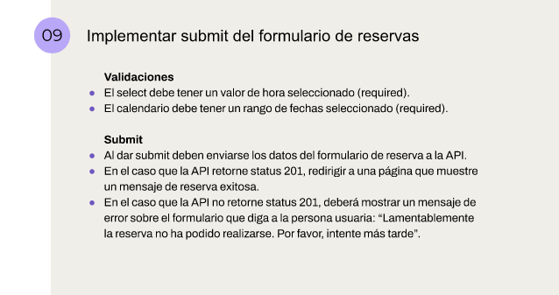
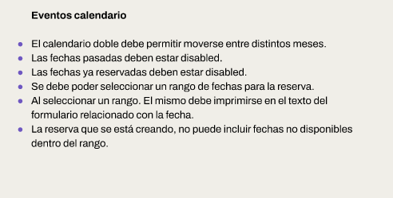
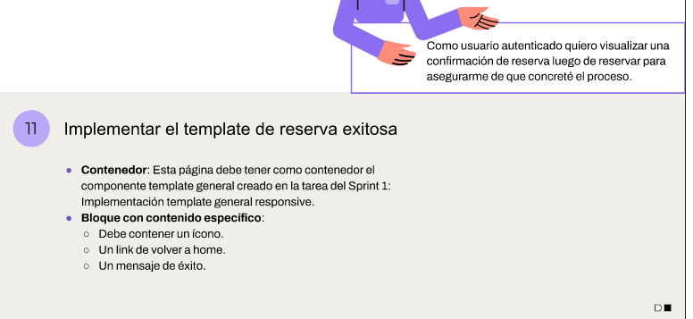
 | Issue 67 | Realizar pruebas exploratorias en las páginas de reserva y de confirmación de reserva. Verificar y validar las funcionalidades y la interfaz de usuario.
 | Issue 67 | Agregar test cases manuales sobre las funcionalidades a entregar en este sprint y ejecutar un ciclo de prueba seleccionando tests cases necesarios, teniendo en cuenta de no duplicar esfuerzo (evitando de ejecutar los que ya se encuentran automatizados).
 | Issue 68 | Añadir las pruebas necesarias para los endpoints de productos, reservas y usuarios a la colección creada previamente en Postman (scripts de pruebas automatizados).
 | Issue 68 | Añadir / Crear un script relacionado al proceso de reserva en las pruebas de regresión automatizadas creadas con Selenium IDE (o Selenium Web Driver).

 | las páginas de reserva y confirmación de reserva, API de productos, reservas y usuarios.

# | UBICACIÓN | DETALLE PRUEBA |  | RESULTADO |  |  | RESULTADO SPRINT 2
 |  |  | CREADO | OK | ERROR | COMENTARIOS
1 | PAGINA HOME | VERIFICAR RESPONSIVE A FORMATO TABLET | S1 | ok |  |  | ver imágenes vehículos
34 | PAGINA PRODUCTO | VERIFICAR RESPONSIVE A FORMATO MOBILE | S2 | ok |  |  | ver imágenes vehículos
18 | PAGINA HOME | PERMITE SELECCIONAR UN RANGO DE FECHAS( INICIO Y FIN) | S1 | ok |  | Primer selección no deja seleccionar inicio | Primer selección no deja seleccionar inicio
23 | PAGINA HOME | LAS CARD DE VEHICULO TIENE A LA IZQUIERDA UNA IMAGEN CENTRADA | S1 | ok
43 | PAGINA PRODUCTO | EN FORMATO PHONE EL BLOQUE IMÁGENES CONTIENE 1 IMAGEN QUE CUBRE EL 100% DEL ANCHO Y LA IMAGEN CAMBIAS CADA 3 SEGUNDOS. DEBAJO UN INDICADOR CON EL NUMERO DE FOTO ACTUAL Y EL TOTAL DE IMAGENES. | S2 | ok
51 | PAGINA PRODUCTO | EN FORMATO DESKTOP, EL BLOQUE RESERVAS CONTIENE UN CALENDARIO ALINEADO A IZQUIERDA QUE MUESTRE 2 MESES E INDICA TANTO LAS FECHAS DISPONIBLES COMO LAS NO DISPONIBLES. AL LADO UN BOTON DE INICIAR RESERVA. | S2 | ok
52 | PAGINA PRODUCTO | EN FORMATO TABLET, EL BLOQUE RESERVAS CONTIENE UN CALENDARIO ALINEADO A IZQUIERDA QUE MUESTRE 2 MESES E INDICA TANTO LAS FECHAS DISPONIBLES COMO LAS NO DISPONIBLES. DEBAJO UN BOTON DE INICIAR RESERVA. | S2 | ok
53 | PAGINA PRODUCTO | EN FORMATO MOBILE, EL BLOQUE RESERVAS CONTIENE UN CALENDARIO ALINEADO A IZQUIERDA QUE MUESTRE 1 MES E INDCA TANTO LAS FECHAS DISPONIBLES COMO LAS NO DISPONIBLES. DEBAJO UN BOTON DE INICIAR RESERVA. | S2 | ok |  |  | No muestra disponibilidad
56 | PAGINA HOME | PERMITE SELECCIONAR UN RANGO DE FECHAS ( INICIO Y FIN) Y UNA CIUDAD. SE MUESTRAN LOS PRODUCTOS QUE PARA DICHA CIUDAD NO TIENEN RESERVAS CREADAS. | S3 | ok
57 | PAGINA DE REGISTRO | LA CONTRASEÑA CREADA SE ENCRIPTA MEDIANTE UN ENCODER | S3 | X
58 | PAGINA DE REGISTRO | AL GENERAR CON ÉXITO EL REGISTRO NOS DA UN CODIGO 201 | S3 |  | X | DA UN CÓDIGO 200
59 | PAGINA DE PRODUCTO | AL DAR CLIC EN BOTON DE RESERVA VERIFICA SI ESTOY LOGUEADO. SI ESTOY LOGUEADO REDIRIGE A LA PAGINA DE RESERVA. SI NO ESTOY LOGUEADO REDIRIGE A LA PAGINA DE LOGUEO | S3 |  | X | si no estoy logueado no da acceso pero no indica el problema
60 | PAGINA DE RESERVAS | GENERAR UNA RESERVA SIN TOKEN ( NO DEBERIA DEJAR) | S3 | ok
61 | PAGINA DE RESERVAS | GENERAR UNA RESERVA CON TOKEN ( DEBERIA DEJAR) | S3 | ok
62 | PAGINA DE RESERVAS | CONTIENE UN BLOQUE DE TITULO, UN BLOQUE DE RESERVA Y UN BLOQUE DE POLITICAS | S3 | ok
63 | PAGINA DE RESERVAS | TRAE DATOS DE LA API Y PERMITE INGRESAR DATO CIUDAD | S3 |  | X | trae info, no figura ciudad
64 | PAGINA DE RESERVAS | PUEDO INGRESAR MI HORA DE LLEGADA | S3 | ok
65 | PAGINA DE RESERVAS | LA RUTA ES PRODUCTO/ID/RESERVA | S3 | ok
66 | PAGINA DE RESERVAS | AL REALIZAR UNA RESERVA EXITOSA ME MUESTRA UN CARTEL | S3 | ok |  | Mejorar confirmación
67 | CALENDARIO | LAS FECHAS SE TRASLADAN ENTRE CALENDARIOS | S3 | ok
68 | CALENDARIO | HAY FECHAS INHABILITADAS EN EL CALENDARIO | S3 | ok

